Chi tiết địa chất
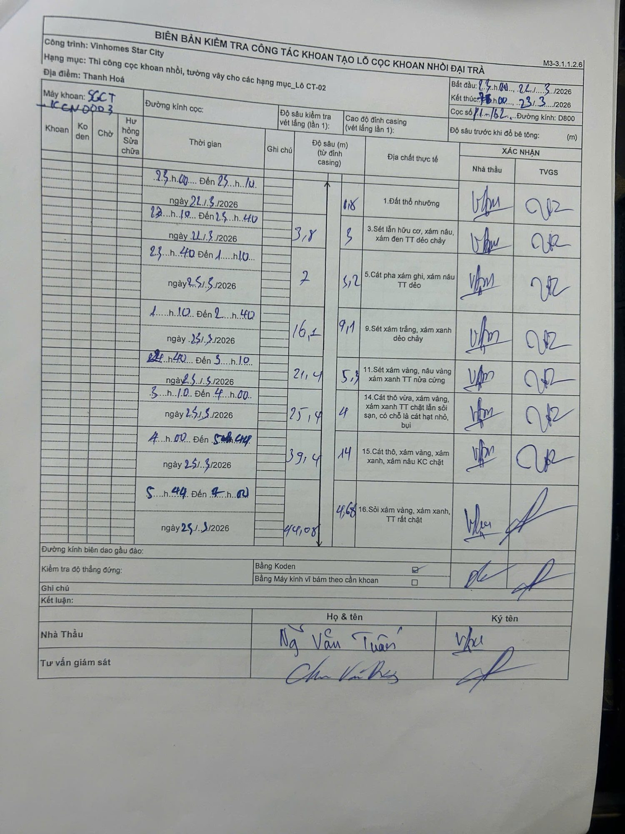
Dự án | Star City Thanh Hóa
Hạng mục | Thi công cọc khoan nhồi, tường vây cho các hạng mục_Lô CT-02
Tên bộ phận | Lô CT-02
Số hiệu cọc | P1-162
Tên Máy khoan | SGCT-KCN0003
Đường kính | D800
Bắt đầu thi công | 23:00 22/03/2026
Kết thúc thi công | 07:00 23/03/2026

Địa chất TT | Đường kính | Mô tả lớp thiết kế | Từ (h) | Đến (h) | Cao độ từ | Cao độ đến | T.Gian (h) | Dài (m) | V (m/h) | Ghi chú
1 | D800 | Đất thổ nhưỡng | 23:00 22/03/2026 | 23:10 22/03/2026 | 0 | -0.8 | 0.17 | 0.8 | 4.8
2 | D800 | Sét lẫn hữu cơ, xám nâu, xám đen TT dẻo chảy | 23:10 22/03/2026 | 23:40 22/03/2026 | -0.8 | -3.8 | 0.5 | 3 | 6
3 | D800 | Cát pha xám ghi, xám nâu TT dẻo | 23:40 22/03/2026 | 01:10 23/03/2026 | -3.8 | -7 | 1.5 | 3.2 | 2.13
4 | D800 | Sét xám trắng, xám xanh dẻo chảy | 01:10 23/03/2026 | 02:40 23/03/2026 | -7 | -16.1 | 1.5 | 9.1 | 6.07
5 | D800 | Sét xám vàng, nâu vàng xám xanh TT nửa cứng | 02:40 23/03/2026 | 03:10 23/03/2026 | -16.1 | -21.4 | 0.5 | 5.3 | 10.6
6 | D800 | Cát thô vừa, xám vàng, xám xanh TT chặt lẫn sỏi sạn, có chỗ là cát hạt nhỏ, bụi | 03:10 23/03/2026 | 04:00 23/03/2026 | -21.4 | -25.4 | 0.83 | 4 | 4.8
7 | D800 | Cát thô, xám vàng, xám xanh, xám nâu KC chặt | 04:00 23/03/2026 | 05:44 23/03/2026 | -25.4 | -39.4 | 1.73 | 14 | 8.08
8 | D800 | Sỏi xám vàng, xám xanh, TT rất chặt | 05:44 23/03/2026 | 07:00 23/03/2026 | -39.4 | -44.08 | 1.27 | 4.68 | 3.69

ẢNH BIÊN BẢN GỐC

